外部設計書
外部設計書 |  |  |  |  |  |  |  | 画面名 |  | 実績画面 |  |  |  | 作成者 | 深田遼 |  |  |  | 更新者
 |  |  |  |  |  |  |  | システム名 |  | Sol-ty |  |  |  | 作成日 | 2022-06-06 |  |  |  | 更新日
 |  |  |  |  |  |  |  | 備考

 | 画面設計

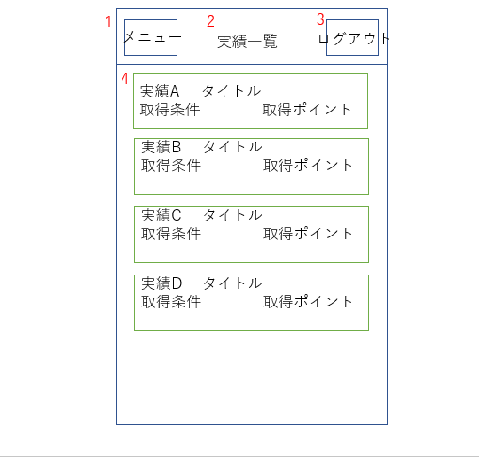

div class="achieveAbove"
（実績コンテンツ上）

div class="achieveList"
div class="achieveBelow"
（実績コンテンツ下）

 | 機能設計

 |  |  |  |  |  | 1 ハンバーガーメニュー ハンバーガーメニューを表示する。押された項目の画面に遷移する。
 |  |  |  |  |  | 2 タイトル表示 ページのタイトルを表示する。
 |  |  |  |  |  | 3 ログアウト ボタンが押された際、ログインページに遷移する。

 |  |  |  |  |  | 4 実績情報 すでに解除されている実績情報をデータベースを照会して取得し表示する。

 |  |  |  |  |  | ページロード
 |  |  |  |  |  |  | ロード時に、以下の処理を実行する。
 |  |  |  |  |  |  | データベースを照会して取得済みの実績一覧を表示する。

 | 項目定義書

 | No |  | 物理名 |  |  |  | 論理名 |  | 画面型 |  | データ型 | min | max | DBテーブル |  | DBカラム |  | 備考
 |  | 1 | hamburger |  |  |  | ハンバーガーメニュー |  | ham
 |  | 2 | title |  |  |  | タイトル |  | h2
 |  | 3 | logout |  |  |  | ログアウト |  | href
 |  | 4 | archievement |  |  |  | 実績 |  | Table

外部設計書 |  |  |  |  |  |  |  | 画面名 |  | メニューバー |  |  |  | 作成者 | 深田遼 |  |  |  | 更新者
 |  |  |  |  |  |  |  | システム名 |  | Sol-ty |  |  |  | 作成日 | 2022-06-06 |  |  |  | 更新日
 |  |  |  |  |  |  |  | 備考

 | 画面設計

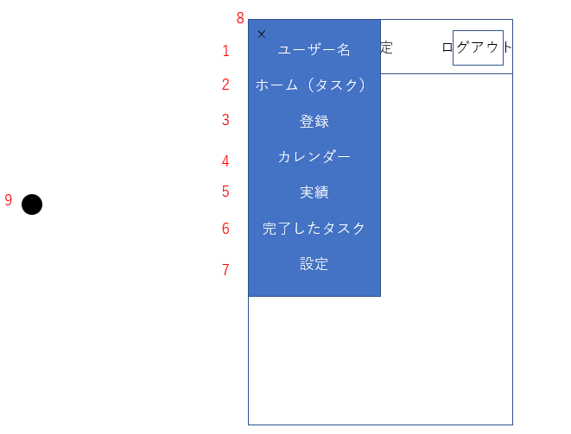

 | 機能設計

 |  |  |  | 1 ユーザー名 データベースを照会してユーザー名を取得し表示する。
 |  |  |  | 2 ホーム（タスク）ボタンが押されるとホーム画面（今日の未完了タスク表示）画面に遷移する。
 |  |  |  | 3 登録 ボタンが押されるとタスク登録画面に遷移する。
 |  |  |  | 4 カレンダー ボタンが押されるとカレンダー画面に遷移する。
 |  |  |  | 5 実績 ボタンが押されると実績画面に遷移する。
 |  |  |  | 6 完了タスク ボタンが押されると完了タスク画面に遷移する。
 |  |  |  | 7 設定 ボタンが押されると設定画面に遷移する。
 |  |  |  | 8 閉じるボタン ボタンが押されるとメニューバーを収納する。
 |  |  |  | 9 アイコン アイコンを表示する。（優先順位低）

 | 項目定義書

 | No |  | 物理名 |  |  |  | 論理名 |  | 画面型 |  | データ型 | min | max | DBテーブル |  | DBカラム |  | 備考
 |  | 1 | username |  |  |  | ユーザー名 |  | Text |  | String |  |  | IDPW |  | USERNAME
 |  | 2 | task |  |  |  | ホーム |  | href
 |  | 3 | taskregist |  |  |  | 登録 |  | href
 |  | 4 | calendar |  |  |  | カレンダー |  | href
 |  | 5 | achievement |  |  |  | 実績 |  | href
 |  | 6 | comptask |  |  |  | 完了タスク |  | href
 |  | 7 | setting |  |  |  | 設定 |  | href
 |  | 8 | close |  |  |  | 閉じるボタン |  | ham
 |  | 9 | icon |  |  |  | アイコン |  | Image

外部設計書 |  |  |  |  |  |  |  | 画面名 |  | 設定画面 |  |  |  | 作成者 | 深田遼 |  |  |  | 更新者
 |  |  |  |  |  |  |  | システム名 |  | Sol-ty |  |  |  | 作成日 | 2022-06-06 |  |  |  | 更新日
 |  |  |  |  |  |  |  | 備考

 | 画面設計

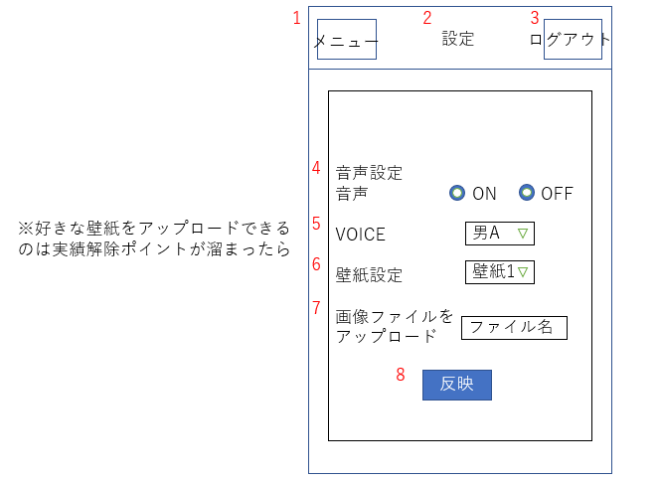

input type="radio" class="voiceSwitch"

select name="voiceVariety"
class="voiceSelect"

select name="bgiVariety"
class="bgiSelect"

form name="bgiUpload"
class="bgiSend"
input type="submit" value="送信" id="bgiSubmit"
送信

 | 機能設計

 |  |  |  | 1 ハンバーガーメニュー ハンバーガーメニューを表示する。押された項目の画面に遷移する。
 |  |  |  | 2 タイトル表示 ページのタイトルを表示する。
 |  |  |  | 3 ログアウト ボタンが押された際、ログインページに遷移する。
 |  |  |  | 4 音声ON/OFF切り替えボタン ラジオボタンにチェックを入れた側の設定を適用する。
 |  |  |  | 5 VOICE選択 選択したVOICEに対応する音声ファイルを適用する。
 |  |  |  | 6 壁紙設定 選択した画像を背景としてCSSで設定する。
 |  |  |  | 7 画像アップロードフォーム 取得したポイントに応じて入力フォームが出現し、アップロードされた画像ファイルをCSSで背景に設定する。
 |  |  |  | 8 変更反映ボタン ボタン押下後に変更された設定を反映する

 |  |  |  | ページロード
 |  |  |  |  | ロード時に、以下の処理を実行する。
 |  |  |  |  | 設定反映画面を表示する

 | 項目定義書

 | No |  | 物理名 |  |  |  | 論理名 |  | 画面型 |  | データ型 | min | max | DBテーブル |  | DBカラム |  | 備考
 |  | 1 | hamburger |  |  |  | ハンバーガーメニュー |  | Ham
 |  | 2 | title |  |  |  | タイトル |  | h2
 |  | 3 | logout |  |  |  | ログアウト |  | href
 |  | 4 | soundswitch |  |  |  | 音声ON/OFF |  | radiobutton |  |  |  |  | VOICE |  | SWITCH |  | 変更反映ボタン押下後データベースにデータを送信
 |  | 5 | voice |  |  |  | VOICE選択 |  | select |  |  |  |  | VOICE |  | VOICESELECT |  | 変更反映ボタン押下後データベースにデータを送信
 |  | 6 | bgi |  |  |  | 壁紙設定 |  | select |  |  |  |  | BGI |  | BGISELECT |  | 変更反映ボタン押下後データベースにデータを送信
 |  | 7 | bgup |  |  |  | 画像アップロードフォーム |  | submit |  |  |  |  | BGI |  | bgiupload | BGIUPLOAD
 |  | 8 | change |  |  |  | 変更反映ボタン |  | submit

